Oppskrift
RibbesausRibbesaus
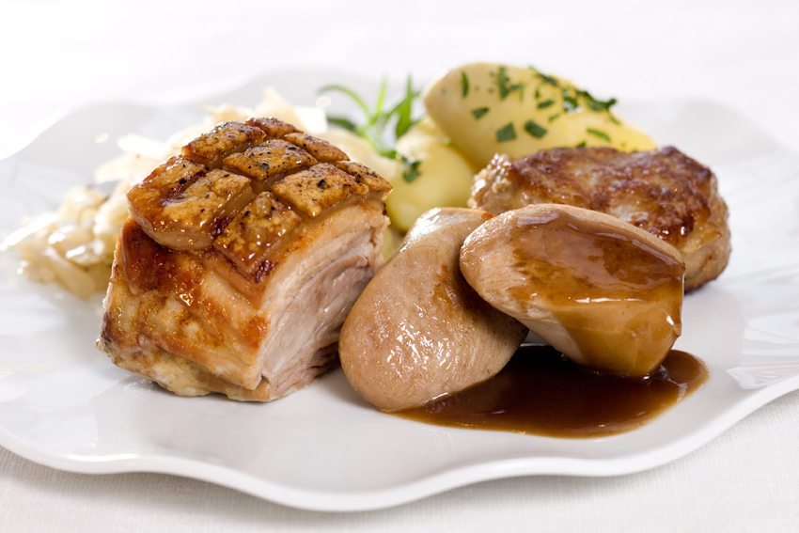

Hell skyen fra ribben i en kjele. Tilsett hvitløksfeddene, som har godgjort seg i ovnen sammen med ribben. Dryss over mel/maisenna og la det synke til bunnen før du pisker det inn. Ha i soyasaus og worcestershiresauce og la det koke i noen minutter. Avslutt med en stavmikser til sausen er jevn.Hell skyen fra ribben i en kjele. Tilsett hvitløksfeddene, som har godgjort seg i ovnen sammen med ribben. Dryss over mel/maisenna og la det synke til bunnen før du pisker det inn. Ha i soyasaus og worcestershiresauce og la det koke i noen minutter. Avslutt med en stavmikser til sausen er jevn.
Number of servingsNumber of servings | 5
EPDEPD | ProductProduct | Per servingPer serving |  | TotalTotal |  | QtyPerPackQtyPerPack | PackSizePackSize | PackUnitPackUnit | PackagingPackaging | ItemsItems
 | Sky Sky | 0.7 | ll | 0 | ll |  |  |  |  | 0
 | Hvitløksfedd Hvitløksfedd | 5 | stkstk | 0 | stkstk |  |  |  |  | 0
 | Hvetemel / maisenna Hvetemel / maisenna |  |  | 0 |  |  |  |  |  | 0
 | Soyasaus Soyasaus |  |  | 0 |  |  |  |  |  | 0
27130222713022 | Worcester Sauce *(Fisk,Gluten,Bygg gluten)Worcester Sauce *(Fisk,Gluten,Bygg gluten) |  |  | 0 |  | 12 | 150 | mlml | 12x150ml12x150ml | 0

 | * Allergens* Allergens

